Sheet1
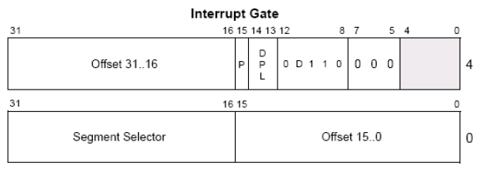
Interrupt Gate
 |  | 4、实验并观察进入中断门前后寄存器、堆栈变化
1、当CPU执行如下指令：INT N，
查询的却是另外一张表，这张表叫IDT(中断描述符表,N就是索引)
 |  | 5、进入中断门会清除eflag的 VM NT IF TF位
2、查看idt(与gdt不同的是，它的第一位描述符，不是0)
 | r idtr // idt的地址
 | r idtl // idt的长度 | 6、int3hook，要求只修改段选择子
IDT表可以包含3种门描述符：
 | 任务门描述符
 | 中断门描述符
 | 陷阱门描述符

3、中断门描述符结构(类似 调用门）

Sheet2
1、构造中断门(类似 调用门，只是type域不一样了)
 | 0040ee00`00081000 (调用门 是xxxxecxx，0008任然是GDT中 0环段选择子)

2、写入中断门
 | eq 80b99500 0040ee00`00081000

3、run code |  | 4、堆栈分析
// test.cpp : 定义控制台应用程序的入口点。
#include "stdafx.h"
#include <stdio.h>
#include <windows.h>

DWORD GDTv[2];
DWORD IDTv[2];

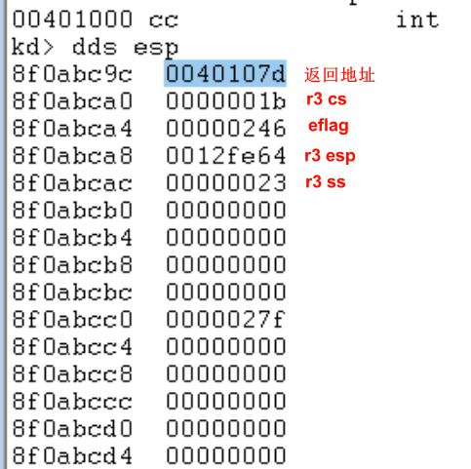
void __declspec(naked)InterruptGate()
{ |  | 进入中断门后
_asm{
// 读取GDT第二项
mov eax,0x80b99008;
mov eax,[eax];
mov GDTv,eax;
mov eax,0x80b9900C;
mov eax,[eax];
mov GDTv+4,eax;

// 读取IDT修改项
mov eax,0x80b99500;
mov eax,[eax];
mov IDTv,eax;
mov eax,0x80b99504;
mov eax,[eax];
mov IDTv+4,eax;

iretd; // iret 用于16位，iretd 用于32位
}

}

int main()
{
printf("%x\n",InterruptGate);
//system("pause");
_asm{
pushad;
pushfd;
push fs;
int 32; // IDT中写入项 对应的索引值
pop fs;
popfd;
popad;
}
printf("GDTv: %08x`%08x\n"
"IDTv: %08x`%08x",
GDTv[1],GDTv[0],
IDTv[1],IDTv[0]);
//printf("IDTv: %08x`%08x",IDTv[1],IDTv[0]);
getchar();
return 0;
}

Sheet3
1）int3 hook原理

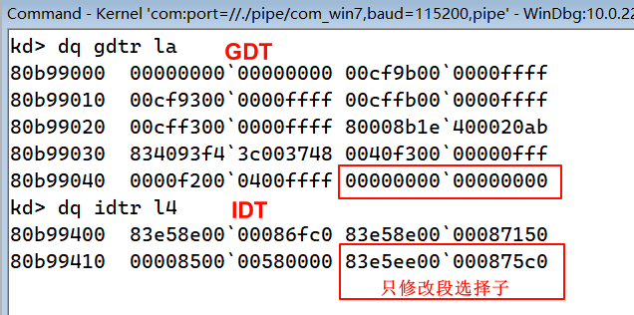
 | int3: 83e5ee00`000875c0
 | 偏移地址: 83e575c0
 | 段选择子08: 00cf9b00`0000ffff
 | cs.base: 0
 | 根据公式: 段描述符.base+偏移地址(逻辑地址) = 线性地址，即 83e575c0即使线性地址

 | 在只修改中断描述符的段选择子情况下，83e575c0偏移地址不改变，
 | hook int3 要跳转的函数地址，即为线性地址，该实验中为0x401000，
 | 则需要构造的段描述符的base为 0x401000-0x83e575c0 = 0x7C5A9A40
 |  | eb idtr+1a 48
 |  | eq gdtr+48 7ccf9b5a`9a40ffff |  |  | // 代码段描述符
 |  | u nt!DbgPrint |  |  | // 查看R0输出函数地址

2）源码
#include "stdafx.h"
#include <Windows.h>

// R0输出函数 参数同R3的printf
typedef int (__cdecl *DbgPrintProc)(_In_z_ _Printf_format_string_ const char * _Format, ...);

DbgPrintProc DbgPrint = NULL;
char * PtrOutput = NULL;

void __declspec(naked) test() // 0x401000
{
__asm
{
sub esp,8; // 构造 jmp far 所需数据 |  |  | 注意:
lea eax,haha |  |  |  | 进入hook int3的函数后，需要知道此时cs的段描述符的base不是零，
mov [esp],eax; |  |  |  | 代码若是一直往下执行，一定为报错，
mov [esp+4],0x8; // R0选择子 |  |  |  | 但是并不会立即报错，因为 存在局部缓存(就近缓存)，也就是下面几行代码都被保存了，
jmp fword ptr [esp] // 长跳转 |  |  |  | 可以顺利执行，此时需要切换 代码段(R0代码段)，跨段执行，保证cs.base=0
haha: // R0下输出信息
add esp,8; // 平衡堆栈
push fs;
push 0x30;
pop fs;
mov eax,[PtrOutput];
push eax; // 传入字符串地址
call DbgPrint;
add esp,4
pop fs;
mov eax,0x83e575c0; // 跳回原来 int3执行的函数
jmp eax;

}
}

int _tmain(int argc, _TCHAR* argv[])
{

printf("%x\r\n",test);
DbgPrint = (DbgPrintProc)0x83e2841f; |  |  | 获取R0 DbgPrint的函数地址
PtrOutput = (char *)malloc(30); |  |  |  | 83e2841f
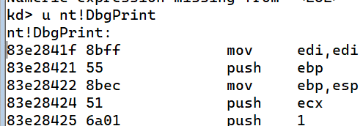
memset(PtrOutput,0,30);
memcpy(PtrOutput,"int3hook!\r\n",strlen("int3hook!\r\n"));

system("pause");
__asm
{
int 3;
}

system("pause");
return 0;
}

3）使用Dbgview 查看输出

